Hoja 1
 |  |  |  | ENUNCIADO_01: EXTRACCION DE DATOS DE DIFERENTES FORMATOS |  |  |  | ENUNCIADO_02: README.TXT (Justificación de los datos recolectados en cada page elegida o fuente externa)
 |  |  |  | PAGE / SRC | WORK-EXTRACCION | OBSV | FORMATOS_DATOS-EXTRAIDOS | PAGE / SRC | WORK | OBSV
 |  |  |  | Overview | HECHO |  | TXT | Overview
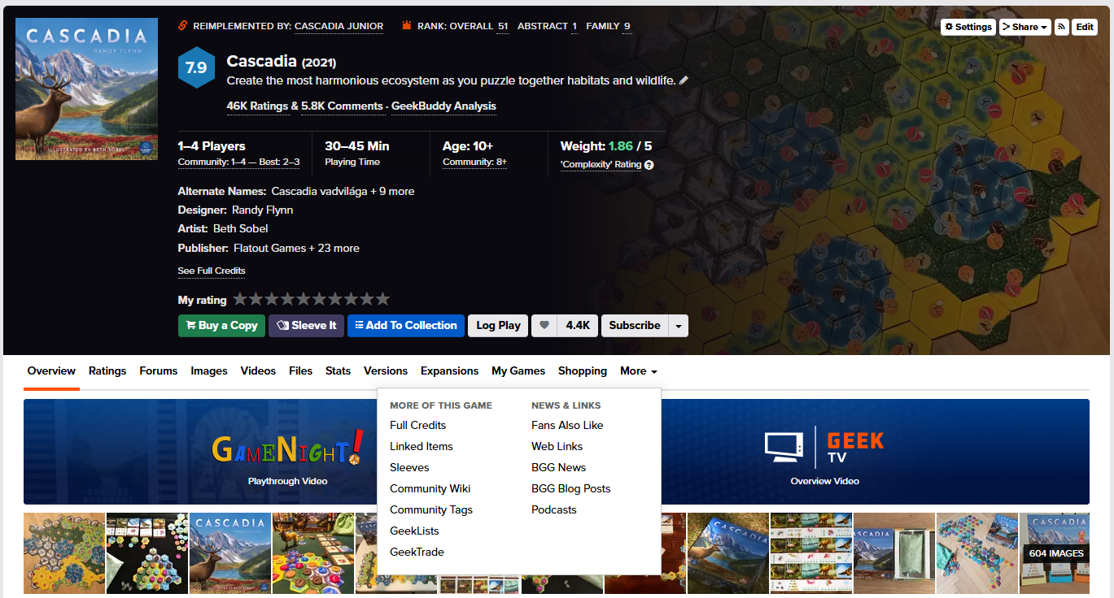
 |  |  |  | Ratings | HECHO |  | CSV | Ratings | HECHO
 |  |  |  | Forums | HECHO | cargue todos los comentarios | TXT | Forums
 |  |  |  | Images | CANCELADO | Ver, no veo texto en las imagens. |  | Images
 |  |  |  | Videos | HECHO | Video1 HECHO. | TXT | Videos
 |  |  |  | Files | HECHO |  | TXT | Files
 |  |  |  | Stats | EN PROCESO |  |  | Stats
 |  |  |  | Versions | HECHO |  | TXT | Versions | HECHO
 |  |  |  | Expansions | HECHO |  | TXT | Expansions
 |  |  |  | My Games |  |  |  | My Games
 |  |  |  | Shopping | HECHO |  | CSV | Shopping
 |  |  |  | Forums - Reviews | HECHO | cargue 4 comentarios enteros. |  | Forums - Reviews
 | Los de More y News_Links son de la lista desplegable |  | 1 | More_Full Credits |  |  |  | More_Full Credits
 | es un prefijo para saber de donde viene |  |  | More_Linked Items |  |  |  | More_Linked Items
 |  |  |  | More_Sleeves |  |  |  | More_Sleeves
 |  |  |  | More_Community Wiki | HECHO |  | TXT | More_Community Wiki
 |  |  |  | More_Community Tags | CANCELADO | Esta contemplado en la Page: My Games |  | More_Community Tags | CANCELADO
 |  |  |  | More_GeekLists |  |  |  | More_GeekLists
 |  |  |  | More_GeekTrade |  |  |  | More_GeekTrade

 |  |  |  | News_Links-Fans Also Like |  |  |  | News_Links-Fans Also Like
 |  |  |  | News_Links-Web Links** |  |  |  | News_Links-Web Links**
 |  |  |  | News_Links-BGG News** |  |  |  | News_Links-BGG News**
 |  |  |  | News_Links-BGG Blog Posts** |  |  |  | News_Links-BGG Blog Posts**
 |  |  |  | News_Links-Podcasts** |  |  |  | News_Links-Podcasts**
Otras fuentes:
 |  |  |  | Reglamento-1 | EN PROCESO |  |  | Reglamento-1
 |  | https://www.deliriumeditorial.com/wp-content/uploads/2022/01/Cascadia-Rules_ES-web.pdf |  | Reglamento-2 | HECHO | Cascadia-Rules-ES.pdf agregado a Sources | TXT | Reglamento-2
 |  | https://boardgamegeek.com/boardgame/295947/cascadia/credits | 1 | Full Credits | EN PROCESO | BD tabular entidades | CSV | Full Credits

 |  | https://en.wikipedia.org/wiki/Cascadia_(board_game) |  | Wikipedia | HECHO |  | TXT | Wikipedia

 |  |  |  | **Agrupados en la misma Page

 |  |  |  | ENUNCIADO_01: EXTRACCION DE DATOS DE DIFERENTES FORMATOS
 |  |  |  | ESTADISTICA | WORK-EXTRACCION | OBSV | FORMATOS_DATOS-EXTRAIDOS
 |  |  |  | Overview | HECHO |  | TXT

